Morocco Prices
 |  |  |  |  |  |  |  |  |  |  |  |  | Soufiane
 | PRODUCT / SPECIFICATIONS | FRANÇAIS | PICTURE | UNIT | QUANTITY | PRICE IN TURKEY (without kdv) + LOCAL TRANSP 'USD' | KDV POSSIBILITY | SHIPMENT*40HC* KONYA-TANGER | COSTUMES (TURKEY) |  | PRICE IN MOROCCO AZUR (without TVA) 'DH' | PRICE IN MOROCCO ECO (without TVA) 'DH' |  | PRICE IN MOROCCO AZUR |  | PRICE IN MOROCCO (-) | made in morocco
MECHANICAL PARTS
CABINS | CABIN ( 6 PERSONS. STAINLESS STEEL + PVC FLOOR ) + PACKING + ARCADE | CABINE STANDARD INOX 1200/1100 + EMBALLAGE | 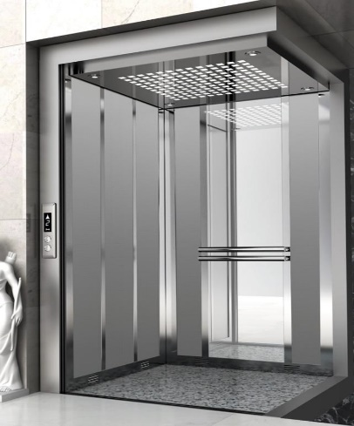 | SET | 1 | $1,475.00 | NO | 1400 | $155.00 |  | MAD 18,500.00 | MAD 15,500.00 |  | MAD - |  | MAD 16,000.00 | 12000
 | CABIN STANDARD | CABINE INOX 1200/1100 + EMBALLAGE |  |  |  | $1,000.00 |  |  |  |  |  |  |  | MAD -
 | CABIN PERSONILEZD | CABINE INOX 1200/1100 + EMBALLAGE |  |  |  | $1,400.00 |  |  |  |  |  |  |  | MAD - |  | MAD 8,500.00 | 6000
 | CABIN FRAME + ROPE ATTACHEMNT + ROPE CONNECTORS + CONTRE POIDS | ARCADE CABINE /DEG 1200 + ARCADE CONTRE-POIDS + TIRANDS + COULISSEAUX |  |  |  | $450.00 | NO |  |  |  | MAD 7,700.00 | MAD 7,800.00 | HURAS BRAND | MAD 8,500.00 | ALYANS BRAND | MAD 7,500.00
DOORS | CABIN DOOR (DEAS) STAINLESS STEEL 70/80/90 CM | PORTES CABINE / OPERATEUR *DEAS* INOX | 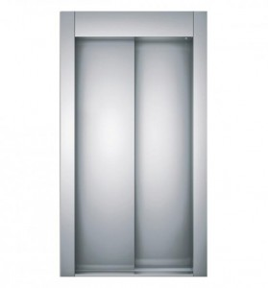 | Pc | 1 | $330.00 | NO |  |  | HURAS BRAND | MAD 8,500.00 | MAD 7,800.00 |  | MAD 4,600.00 |  | MAD 4,100.00
 | LANDING DOOR (DEAS) STAINLESS STEEL 70/80/90 CM | PORTES PALIERE AUTOMATIQUE INOX |  | Pc | 1 | $225.00 | NO |  |  |  | MAD 4,600.00 | MAD 4,700.00 |  | MAD 3,500.00 |  | MAD 3,100.00
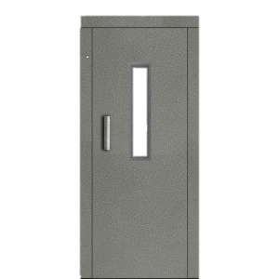
 | LANDING DOOR (DEAS) RAL PAINTED 70/80/90 CM | PORTES PALIERE AUTOMATIQUE PEINTURE EPOXY |  | Pc | 1 | $185.00 | NO |  |  |  | MAD 3,500.00 | MAD 2,900.00 |  | MAD - |  | MAD 2,600.00
MANUEL DOORS+PARTS | MANUEL DOOR RAL PAINTED 70/80/90 | SEMI AUTOMATIC PORTES 70/80/90 |  | Pc | 1 | $110.00 | NO |  |  |  | MAD - | MAD 2,500.00 |  | MAD - |  | MAD -
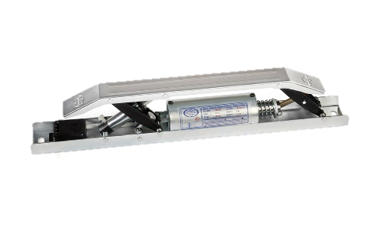
 | MANUEL DOOR LOCK | 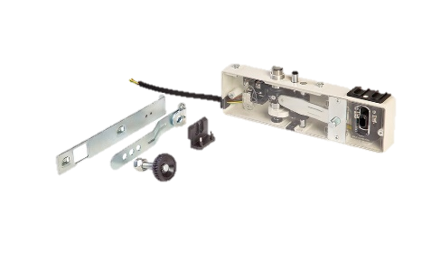 SERRURE (DOOR LOCK) |  | Pc | 1 | $18.00 | NO |  |  |  | MAD - | MAD 600.00 |  | MAD 1,200.00 |  | MAD 1,200.00
 | MANUEL DOOR GAM | CAME DC 220V / 60V |  | Pc | 1 | $44.00 | NO |  |  |  | MAD - | MAD 1,000.00 |  | MAD - |  | MAD -
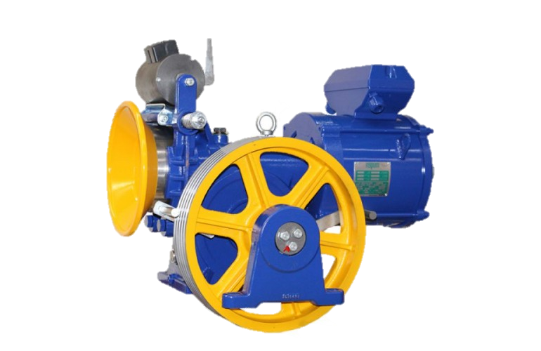
 | Door Shock Absorber | DICTATOR |  | Pc | 1 | $6.80 | NO |  |  |  | MAD - | MAD 260.00 |  | MAD 19,800.00 |  | MAD 19,000.00
MOTOR | MOTOR AKIŞ VVVF MF1 PROE 5.5KW 400KG/630KG +ENCODER | Moteur AKIS VVVF 400KG/630KG +ENCODEUR |  | Pc | 1 | $752.00 | yes |  |  |  | MAD - | MAD - |  | MAD - |  | MAD -
 | MOTOR AKIŞ VVVF MF1 PROE 7.5KW 500KG/800KG +ENCODER | Moteur AKIS VVVF 500KG/800KG +ENCODEUR |  | Pc | 1 | $762.00 | yes |  |  |  | MAD - | MAD - |  | MAD - |  | MAD 19,500.00
 | MOTOR AKIŞ MUGEN M2 SERİSİ GEARBOX 2 SPEED 480 KG | Moteur AKIS 2 VITESSE 480KG |  | Pc | 1 | $975.00 | yes |  |  |  | MAD - | MAD - |  | MAD - |  | MAD -
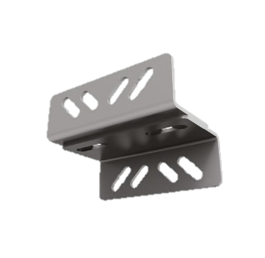
 | MOTOR AKIŞ MUGEN M2 SERİSİ GEARBOX 2 SPEED 720 KG | Moteur AKIS 2 VITESSE 720KG |  | Pc | 1 | $1,070.00 | yes |  |  |  | MAD - | MAD - |  | MAD - |  | MAD 14.00
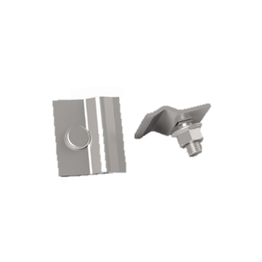
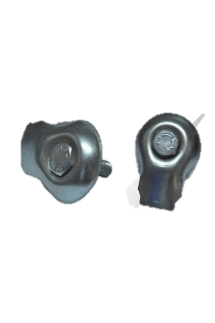
RAILS/ CONSOLS/ BOLTS | CONSOL 5*7cm | CLASSIC BRACKET 60X60 patate |  | Pc | 1 | $0.60 | NO |  |  |  | MAD 25.00 | MAD 22.00 |  | MAD - |  | MAD 16.00
 | CONSOL 5*10cm | CLASSIC BRACKET 60X80 |  | Pc | 1 | $0.90 | NO |  |  |  | MAD 31.00 | MAD 28.00 |  | MAD 9.00 |  | MAD 15.00
 | RAIL CLIPS 50 | CROMPO 50 |  | Pc | 1 | $0.28 | NO |  |  |  | MAD 6.50 | MAD 13.00 |  | MAD 7.00
 | RAIL CLIPS 70 | CROMPO 70 |  | Pc | 1 | $0.37 | NO |  |  |  | MAD 7.50 |  |  | MAD - |  | MAD 2.30
 | M8*30 BOLT | BOULON 8/30 |  | Pc | 1 | $0.07 | YES |  |  |  | MAD - | MAD 1.50 |  | MAD - |  | MAD 3.20
 | M12*40 BOLT | BOULON 12/30 COMPLET |  | Pc | 1 | $0.20 | YES |  |  |  | MAD - | MAD 2.50 |  | MAD - |  | MAD 5.00
 | M14*70 BOLT | BOULON 14/70 |  | Pc | 1 | $0.30 | YES |  |  |  | MAD - | MAD - |  | MAD - |  | MAD 6.00
 | WEDGE ANCHOR M12*110 | CHEVEILLE 12/100 |  | Pc | 1 | $0.21 | NO |  |  |  | MAD 5.80 | MAD 6.00 |  | MAD - |  | MAD 1,050.00
 | RAIL 50*50*5mm + FİSH PLATE (5M) | GUIDE RAIL 50 |  | SET | 1 | $16.40 | NO |  |  |  | MAD 400.00 | MAD 400.00 |  | MAD -
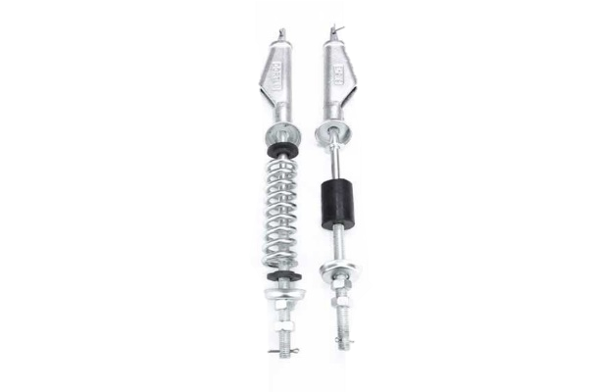
 | RAIL 70*65*9mm + FİSH PLATE (5M) | GUIDE RAIL 70 |  |  |  | $32.60 |  |  |  |  | MAD 800.00 | MAD 800.00
ROPES | ROPE 10 MM | Cable traction (10) |  | M | 1 | $0.92 | YES |  |  |  | MAD 18.00 | MAD 22.00 |  | MAD - |  | MAD 18.00 | Cable traction (10mm)
 | ROPE 6 MM | cable regulateur |  | M | 1 | $0.28 | YES |  |  |  | MAD 8.00 | MAD 10.00 |  | MAD - |  | MAD 8.00 | cable regulateur (6mm)
 | ROPE ATTACHMENT 10MM | Tirands 10MM |  | Pc | 1 | $2.15 | NO |  |  |  | MAD - | MAD 110.00 |  | MAD - |  | MAD 90.00 | Tirands 10MM
 | ROPE CONNECTOR 10MM | SERRE CABLE DIAM 10 * |  | Pc | 1 | $0.20 | NO |  |  |  | MAD - | MAD - |  | MAD - |  | MAD 8.00 | SERRE CABLE DIAM 10 *
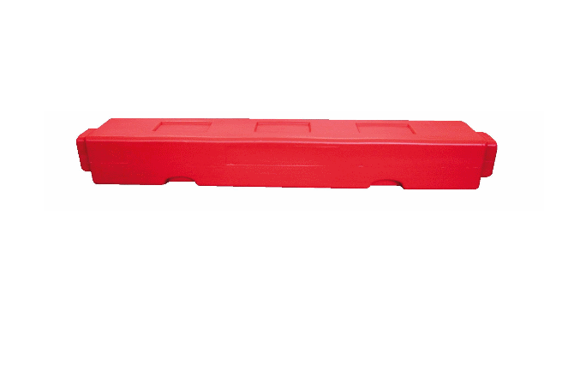
 | ROPE CONNECTOR 6MM | SERRE CABLE DIAM 6 * |  | Pc | 1 | $0.10 | NO |  |  |  | MAD - | MAD - |  | MAD - |  | MAD 5.00 | SERRE CABLE DIAM 6 *
OTHERS | WEIGHT 96CM /50 KG PLASTIC | CONTERWEIGHT BLOCK 96 CM (50 KG) |  | Pc | 1 | $6.00 | NO |  |  |  | MAD 340.00 | MAD - |  | MAD - |  | MAD 30.00 | CONTERWEIGHT BLOCK 96 CM (50 KG)
 | OIL COLLECTION SET | Collecteur D'huile | 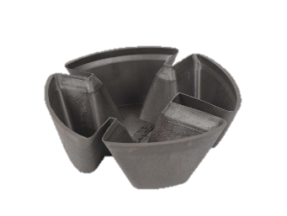 | Pc | 1 | $0.25 | NO |  |  |  | MAD - | MAD - |  | MAD - |  | MAD - | Collecteur D'huile
 | LUBRICATOR BOX | BOITE DE LUBRIFICATION |  | Pc | 1 | $1.00 | NO |  |  |  | MAD - | MAD - |  | MAD - |  | MAD 180.00 | BOITE DE LUBRIFICATION
 | GUIDE SHOE | coulisseaux CABIN |  | Pc | 1 | $- | NO |  |  |  | MAD - | MAD - |  | MAD - |  | MAD 230.00 | coulisseaux CABIN
 | GUIDE SHOE PLASTIC | Garniture coulisseau | 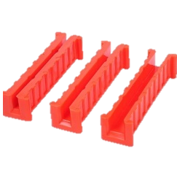 | Pc | 1 | $0.50 | NO |  |  |  | MAD - | MAD - |  | MAD 70.00 |  | MAD 70.00 | Garniture coulisseau
 | PULLEY 5*10 | POULIE RENVOI 5*10 | 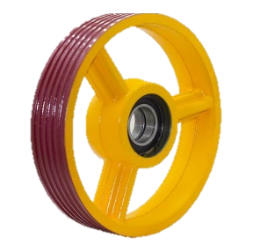 | Pc | 1 | $60.00 | NO |  |  |  | MAD - | MAD 1,800.00 |  | MAD 1,500.00 |  | MAD 1,300.00 | POULIE RENVOI 5*10
 | BUFFER cabin/c.p | BUFFER cabin/c.p / Les boudins - ressort dyal l7ofra |  | SET | 1 | $33.00 | NO |  |  |  | MAD 255.00 | MAD - |  | MAD - |  | MAD - | BUFFER cabin/c.p / Les boudins - ressort dyal l7ofra
CABLES | CABLE 0.75MM | cable 0.75mm | 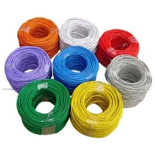 | M | 1 | $0.023 | NO |  |  |  | MAD - | MAD - |  | MAD - |  | MAD 1.35 | cable 0.75mm
 | CABLE 4MM | Cable 4MM |  | M | 1 | $0.107 | NO |  |  |  | MAD - | MAD - |  | MAD - |  | MAD - | Cable 4MM
 | DT-13 DIGITAL CABLE | câble numérique DT/13 |  | M | 1 | $0.122 | NO |  |  |  | MAD - | MAD - |  | MAD - |  | MAD - | câble numérique DT/13
 | TTR CABLE 3*075MM | TTR CABLE 3*075MM |  | M | 1 | $0.137 | NO |  |  |  | MAD - | MAD - |  | MAD - |  | MAD - | TTR CABLE 3*075MM
 | FLEXIBLE CABLE 36LIK | cable souple 36 - 24 (plus utilisé) 36 -> 75 dh / 24 -> 55 à 60 dh |  | M | 1 | $1.543 | NO |  |  |  | MAD 68.00 | MAD 68.00 |  | MAD 46.00 |  | MAD 45.00 | cable souple 36 - 24 (plus utilisé) 36 -> 75 dh / 24 -> 55 à 60 dh
 | FLEXIBLE CABLE WEDGE | support cable souple (40 à 50 Dh) |  | M | 1 | $0.800 | NO |  |  |  | MAD - | MAD 100.00 |  | MAD - |  | MAD - | support cable souple (40 à 50 Dh)
 | CABLE CHANNEL | WIRE DUCT GOULLOTTE 40X40 |  | M | 1 | $0.400 | NO |  |  |  | MAD 26.00 | MAD 18.00 |  | MAD - |  | MAD - | WIRE DUCT GOULLOTTE 40X40
 | SPIRAL HOSE 14mm | Tube spiralé 14mm |  | M | 1 | $0.09 | NO |  |  |  | MAD - | MAD - |  | MAD - |  | MAD - | Tube spiralé 14mm
BUTON | COP 6 STOPS STAINLESS STEEL + INTERCOM 7 SEGMENT SCREEN * FULL SIZE 2M * | Boutons De Cabine D’Ascenseur 2m |  | Pc | 1 | $77.50 | NO |  |  |  | MAD - | MAD - |  | MAD - |  | MAD 1,200.00 | Boutons De Cabine D’Ascenseur 2m
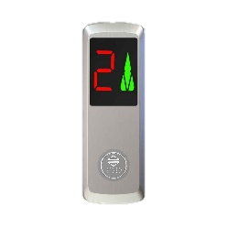
 | COP 6 STOPS STAINLESS STEEL + INTERCOM 7 SEGMENT SCREEN * HALF SIZE 1M * | Boutons De Cabine D’Ascenseur 1m |  | Pc | 1 | $67.50 | NO |  |  |  | MAD 1,450.00 | MAD - |  | MAD - |  | MAD 1,200.00 | Boutons De Cabine D’Ascenseur 1m
 | LOP STAINLESS STEEL 7 SEGMENT SCREEN | Bouton palier avec afficheur |  | Pc | 1 | $6.40 | NO |  |  |  | MAD 260.00 | MAD 250.00 |  | MAD - |  | MAD 270.00 | Bouton palier avec afficheur
 | LOP STAINLESS STEEL without screen | Bouton palier |  | Pc | 1 | $4.10 | NO |  |  |  | MAD 140.00 | MAD 100.00 |  | MAD - |  | MAD 170.00 | Bouton palier
 | UP DOOR SCREEN | Indicateurs D’Atterissage |  | Pc | 1 | $7.80 | NO |  |  |  | MAD - | MAD 200.00 |  | MAD - |  | MAD - | Indicateurs D’Atterissage
OTHERS | ALARM BOX | BOÎTE D'ALARME | 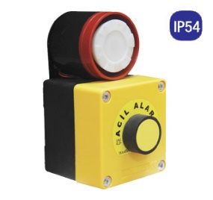 | Pc | 1 | $- | NO |  |  |  | MAD - | MAD - |  | MAD - |  | MAD 50.00 | BOÎTE D'ALARME
 | EMERGENCY BUTTON | STOP COUP POING |  | Pc | 1 | $1.60 | NO |  |  |  | MAD - | MAD - |  |  |  | MAD 50.00 | STOP COUP POING
 | ROLLER SWITCH | ROLLER SWITCH |  | Pc | 1 | $- | NO |  |  |  | MAD - | MAD - |  | MAD - |  | MAD - | ROLLER SWITCH
 | LIMIT SWITCH | LIMIT SWITCH |  | Pc | 1 | $- | NO |  |  |  | MAD - | MAD - |  | MAD - |  | MAD - | LIMIT SWITCH
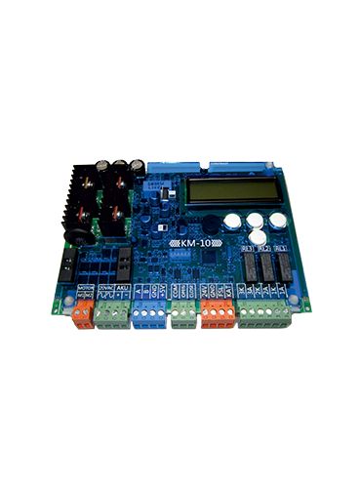
 | PHOTOCELL | Photocellule | 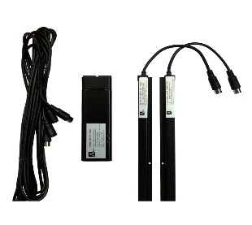 | Pc | 1 | $53.00 | NO |  |  |  | MAD - | MAD - |  | MAD 1,200.00 |  | MAD 1,200.00 | Photocellule
 | DOOR CARD ARKEL KM-10 | OPERATEUR CARTE ARKEL KM-10 |  | Pc | 1 | $60.00 | NO |  |  |  | MAD - | MAD - |  | MAD 600.00 |  | MAD 600.00
 | DOOR CARD ARKEL KM-10 COPY EOM | OPERATEUR CARTE KM-10 COPY |  | Pc | 1 | $36.00 | yes 20% |  |  |  | MAD - | MAD - |  | MAD 1,400.00 |  | MAD 1,300.00 | OPERATEUR CARTE ARKEL KM-10 | MAD 1,000.00 | MAD - | OPERATEUR CARTE KM-10 COPY
 | SPEED GOVERNOR VVVF | REGULATEUR DE VITESSE VVVF 1.0M/S-0.8M/S | 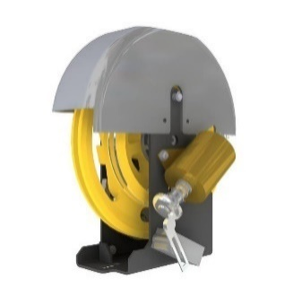 | Pc | 1 | $60.00 | NO |  |  |  | MAD 2,280.00 | MAD 1,300.00 |  | MAD 1,300.00 |  | MAD 1,200.00 | REGULATEUR DE VITESSE VVVF 1.0M/S-0.8M/S
 | SPEED GOVERNOR 2 SPEED | REGULATEUR DE VITESSE 2 VITESSE |  | Pc | 1 | $56.50 | NO |  |  |  | MAD 1,300.00 | MAD - |  | MAD 1,300.00 |  | MAD 1,200.00 | REGULATEUR DE VITESSE 2 VITESSE
CONTROLLERS | CONTROLLER EEM-MONARCH A3 VVVF 7.5KW + REVIZYON BOX | ARMOIRE VVVF EEM MONARCH+ boite inspection |  | Pc | 1 | $600.00 | NO |  |  |  | MAD 10,500.00 | MAD 12,000.00 |  | MAD 10,500.00 |  | MAD 10,000.00 | ARMOIRE VVVF EEM MONARCH+ boite inspection
 | CONTROLLER EEM 2 SPEED | ARMOIRE 2 VITESSE KONEL |  | Pc | 1 | $375.00 | NO |  |  |  | MAD 6,500.00 | MAD 5,300.00 |  | MAD 5,000.00 |  | MAD 5,000.00 | ARMOIRE 2 VITESSE KONEL
 | UPS PRICE | UPS |  | Pc | 1 | $75.00 | YES |  |  |  | MAD - | MAD 1,700.00 |  | MAD - |  | MAD 2,500.00 | UPS
 |  | CHASSIS MOTEUR STANDARD GEARBOX AVEC CYLINBLOC
 |  | ARCADE COMPLET 100CM
 |  | TABLEAU 2V EEM
 |  | OUPERATEUR GAUCHE 60CM
 |  | CABINE 90*62CM
 |  | CALIBTEURS FIN DE COURSE
 |  | GOSE 76CM - 31KG

 | CABIN + PARTS |  |  |  |  |  |  |  | DOORS
 |  | UNIT | PRICE | UNIT | PRICE |  |  |  |  | UNIT | PRICE | UNIT | PRICE | UNIT | PRICE | UNIT | PRICE
 | CABIN INOX | pc (HMED AZUR) | 18500DH | SERCOLIFT HAMID | 15500 |  |  |  | HÜRAS
 | CABIN FRAME | pc (HMED AZUR) 1.1M | 7700DH | SERCOLIFT HAMID | 7800 |  |  |  | LANDING DOOR INOX | pc (HMED AZUR) | 4600DH
 | WEIGHT FRAME | pc (HMED AZUR) | 2800DH |  |  |  |  |  | LANDING DOOR RAL PAINTED | pc (HMED AZUR) | 3500DH
 |  |  |  |  |  |  |  |  | CABIN DOOR INOC | pc (HMED AZUR) | 8500DH
 | CABIN INOX | DEMSAN | 15000DH
 | CABIN FRAME | DEMSAN | 7700DH |  |  |  |  |  | ALYANS
 | WEIGHT FRAME | DEMSAN | 2800DH |  |  |  |  |  | LANDING DOOR INOX |  |  | SERCOLIFT HAMID | 5500 |  |  | ses kayidi hamid | 4700
 | CABIN FRAME | AYHAN | 7500DH |  |  |  |  |  | LANDING DOOR RAL PAINTED |  |  |  |  | mondialift HAMID | 3350 |  | 2900
 | WEIGHT FRAME | AYHAN |  |  |  |  |  |  | CABIN DOOR INOC |  |  | SERCOLIFT HAMID | 8500 | SERCOLIFT HAMID | 7800 |  | 7800

 | CABIN WOOD |  | 14000DH |  |  |  |  |  | FERMATOR
 | CABIN FRAME |  |  |  |  |  |  |  | LANDING DOOR INOX | pc (HMED AZUR) | 6300DH
 | WEIGHT FRAME |  |  |  |  |  |  |  | LANDING DOOR RAL PAINTED | pc (HMED AZUR) | 4100DH
 |  |  |  |  |  |  |  |  | CABIN DOOR INOX 700MM | pc (HMED AZUR) | 10700DH
 |  |  |  |  |  |  |  |  | CABIN DOOR INOX 800MM | AZUR HAMID | 11200
 | MACHINE FRAME | pc (HMED AZUR) | 1100DH | SERCOLIFT HAMID | 700
 |  |  |  |  |  |  |  |  | MANUEL DOOR 700 RAL PAINTED
 | PATEN 70/90
 | PATEN 50LIK
 | ELECTRONIC OVERLOAD MEC. |  |  |  |  |  |  |  | CABLES
 | ELECTRONIC OVERLOAD ELEC. |  |  |  |  |  |  |  |  | UNIT | PRICE | UNIT | PRICE
 | BUFFER | pc (HMED AZUR) | 255DH |  |  |  |  |  | TTR CABLE
 | MACHINE BASE PLAT | pc (HMED AZUR) | 45DH |  |  |  |  |  | 0.75mm CABLE
 | CONTERWEIGHT BLOCK 96CM | 50KG 1PC (HMED AZUR) | 340DH |  |  |  |  |  | 4mm CABLE
 | ERKAN PARSHUT |  | 2300DH |  |  |  |  |  | DT13 CABLE | 1M | 14DH
 | PULLEY | 400MM | 1600DH |  |  |  |  |  | DIJITAL CABLE
 | PATEN PLASTIC |  | 35DH |  |  |  |  |  | FLEXIBLE CABLE 20
 |  |  |  |  |  |  |  |  | FLEXIBLE CABLE 24
 | ROPES |  |  |  |  |  |  |  | FLEXIBLE CABLE 30
 |  | UNIT | PRICE | UNIT | PRICE |  |  |  | FLEXIBLE CABLE 36 | M (HMED AZUR) | 68DH | SERCOLIFT HAMID | 68
 | 6MM ROPE | M (HMED AZUR) | 8DH |  | 10 |  |  |  | CABLE CHANNEL | M (HMED AZUR) | 26DH
 | 6.5MM ROPE |  |  |  |  |  |  |  | SPIRAL HOSE
 | 10MM ROPE | M (HMED AZUR) | 18DH |  | 22 |  |  |  | FLEXIBLE WEDGE | SERCOLIFT HAMID | 22
 |  |  |  |  |  |  |  |  | ALARM BOX + BUZZ | pc (HMED AZUR) | 600DH
 | ROPE ATTACHMENT 6.5MM/10MM |  | 80DH |  |  |  |  |  | EMERGENCY BOX | pc (HMED AZUR) | 150DH | SERCOLIFT HAMID | 100
 | ROPE CLIMENS 6MM |  |  |  |  |  |  |  | LIMIT SWITCH | pc (HMED AZUR) | 276DH
 | ROPE CLIMENS 6.5MM
 | ROPE CLIMENS 10MM

 |  |  |  |  |  |  |  |  | BOLT
 |  |  |  |  |  |  |  |  |  | UNIT | PRICE | UNIT | PRICE
 |  |  |  |  |  |  |  |  | M8*30 BOLT | SERCOLIFT HAMID | 1.5
 |  |  |  |  |  |  |  |  | M12*40 BOLT | SERCOLIFT HAMID | 2.5
 |  |  |  |  |  |  |  |  | M14*70 BOLT |  | 45
 |  |  |  |  |  |  |  |  | WEDGE ANCHOR M12*110 | pc (HMED AZUR) | 5.8DH | SERCOLIFT HAMID | 6

 | RAILS |  |  |  |  |  |  |  | CONSOL
 |  | UNIT | PRICE | UNIT | PRICE |  |  |  |  | UNIT | PRICE
 | 45*45*5MM | PC(5M) |  |  |  |  |  |  | 6*6cm
 | 50*50*5MM | PC(5M) (HMED AZUR) | 400DH | SERCOLIFT HAMID | 400 | ses kayidi hamid | 1150 |  | 6*8cm
 | 70*65*9MM | PC(5M) (HMED AZUR) | 800DH | SERCOLIFT HAMID | 800 |  |  |  | 5*7CM | pc (HMED AZUR) | 25DH
 | 89*62*16MM | PC(5M) |  |  |  |  |  |  | 5*10CM | pc (HMED AZUR) | 31DH
 | 90*75*16MM | PC(5M)

 | RAIL CLIPS 5MM T1
 | RAIL CLIPS 9MM T2 |  |  |  |  |  |  |  | CONTROL
 | RAIL CLIPS 16MM T3 |  |  |  |  |  |  |  |  | UNIT | PRICE | UNIT | PRICE
 |  |  |  |  |  |  |  |  | HEDEFSAN 2SPEED | ADIL AZUR | 6500DH | hamid voice | 6500DH
 | RAIL CLIPS 5MM YAPRAK | pc (HMED AZUR) | 14 | SERCOLIFT HAMID | 13 |  |  |  | HEDEFSAN VVVF 7.5KW | pc (HMED AZUR) | 10500DH | hamid voice | 10800DH | !+ ups 12500
 | RAIL CLIPS 9MM/16MM YAPRAK |  |  |  |  |  |  |  | KONEL 2SPEED |  | 5300DH |  | 5300DH
 |  |  |  |  |  |  |  |  | KONEL VVVF |  | 9000DH |  | 9000DH
 |  |  |  |  |  |  |  |  | ARKEL ARCODE |  | 15500DH |  | 15500DH
 |  |  |  |  |  |  |  |  | ARKEL 2 SPEED
 | MOTOR |  |  |  |  |  |  |  | ARCUBE |  | 11600DH |  | 11600DH
 |  | UNIT | PRICE | UNIT | PRICE
 | AKIS 2SPEED 320KG |  |  |  |  |  |  |  | ELECTRONIC
 | AKIS VVVF 320 KG |  |  |  |  |  |  |  |  | UNIT | PRICE | UNIT | PRICE
 | AKIS 2SPEED 450KG |  |  |  |  |  |  |  | PHOTOCELL LONG
 | AKIS VVVF 450 KG |  | 26000DH |  |  |  |  |  | PHOTOCELL 2 POINT
 | AKIS 2SPEED 630KG |  |  |  |  |  |  |  | KM-10 CARD |  | 1600DH
 | AKIS VVVF 3630 KG |  |  |  |  |  |  |  | KORMAS DOOR MOTOR |  | 1900DH
 | MONTANARI 450KG 1.0M/S VVVF | pc (HMED AZUR) | 26900DH |  |  |  |  |  | HEDEFSAN CARD ECO10+SERI
 | SICOR 450KG VVVF | AZUR HAMID | 26700 |  |  |  |  |  | KONEL CONTROL CARD |  | 1600DH\
 |  |  |  |  |  |  |  |  | ARKEL ARL100
 | BUTONS |  |  |  |  |  |  |  | ARKEL ARL 200
 |  | UNIT | PRICE | UNIT | PRICE |  |  |  | ARKEL ARL 300
 | BUTKON FULL SIZE 4 STOP |  |  |  |  |  |  |  | SPEED GOVERNOR 2VITESS | pc (HMED AZUR) | 1300DH
 | BUTKON FULL SIZE 5 STOP |  |  |  |  |  |  |  | SPEED GOVERNOR VVVF A3 | AZUR HAMID | 2280 | mondialift HAMID | 1300
 | BUTKON FULL SIZE 6 STOP
 | BUTKON HALF SIZE DIFFERENCE
 | AKTEL FULL SIZE 6STOP |  | 2600DH
 | AKTEL HALF SIZE 6STOP | pc (HMED AZUR) | 1450DH
 | GENEMEK FULL SIZE 4STOP
 | BUTKON LOP |  | 100DH | SERCOLIFT HAMID | 100
 | BUTKON LOP + 7SEGMENT |  | 260DH | SERCOLIFT HAMID | 250
 | AKTEL LOP | AZUR HAMID | 140
 | AKTEL LOP + SEGMENT | pc (HMED AZUR) | 260DH
 | GENEMEK LOP |  | 100DH
 | GENEMEK LOP + 7 SEGMENT |  | 260DH
 | GOSTERGE | SERCOLIFT HAMID | 200

Pricing Turkey
Réf. | FRANÇAIS | Composante | UNIT | Poids | Acier (O/N) | PRICE IN TURKEY (without kdv) + LOCAL TRANSP 'USD' | KDV POSSIBILITY |  | USD / MAD | 9.8 | Comment
IT.1 | SET CABINE STANDARD INOX 1200/1100 + ARCADES & ACCESSOIRES GEARBOX | CABINE & ARCADE | SET | 650 | INOX | $1,500.00 | NO
IT.1-1 | CABINE INOX 1000/900 STANDARD | CABINE & ARCADE | Pc | 350 | INOX | $950.00 |  |  |  |  | Without GRANITE
IT.1-2 | CABINE INOX 1000/900 PERSONALISÉE | CABINE & ARCADE | Pc | 350 | INOX | $1,200.00 |  |  |  |  | Without GRANITE | ORD1 | ORD2 | ORD3 | ORD4 | ORD5 | ORD6 | ORD7 | ORD8 | ORD9 | ORD10 | ORD11 | ORD12 | ORD13 | ORD14 | ORD15 | ORD16 | ORD17 | ORD18 | ORD19 | ORD20 | ORD21 | ORD22 | ORD23 | ORD24 | ORD25 | ORD26 | ORD27 | ORD28 | ORD29 | ORD30
IT.1-3 | CABINE INOX 1100/1000 STANDARD | CABINE & ARCADE | Pc | 350 | INOX | $1,020.00 |  |  |  |  | Without GRANITE | 150 | 150 | 150 | 150 | 150 | 150 | 150 | 150
IT.1-4 | CABINE INOX 1100/1000 PERSONALISÉE | CABINE & ARCADE | Pc | 350 | INOX | $1,320.00 |  |  |  |  | Without GRANITE | 2026-01-16
IT.1-5 | CABINE INOX 1200/1100 STANDARD | CABINE & ARCADE | Pc | 350 | INOX | $1,090.00 |  |  |  |  | Without GRANITE | 1400$ |  | FROM 900 TO 1200 CABIN + ARCADES
IT.1-6 | CABINE INOX 1200/1100 PERSONALISÉE | CABINE & ARCADE | Pc | 350 | INOX | $1,390.00 |  |  |  |  | Without GRANITE | 150$ |  | PERSONALISATION
IT.1-13 | CABINE INOX 1400/1300 STANDARD | CABINE & ARCADE | SET | 350 | STEEL | $1,340.00 |  |  |  |  | Without GRANITE
IT.1-14 | CABINE INOX 1400/1300 PERSONALISÉE | CABINE & ARCADE | SET | 350 | STEEL | $1,740.00 |  |  |  |  | Without GRANITE
IT.1-17 | CABINE 1000/900 PANORAMIQUE | CABINE & ARCADE | Pc | 350 | INOX | $1,600.00
IT.1-18 | CABINE 1100/1000 PANORAMIQUE | CABINE & ARCADE | Pc | 350 | INOX | $1,700.00
IT.1-19 | CABINE 1200/1100 PANORAMIQUE | CABINE & ARCADE | Pc | 350 | INOX | $1,850.00
IT.1-20 | CABINE INOX 1300/1200 STANDARD | CABINE & ARCADE | Pc | 350 | INOX | $1,160.00
IT.1-21 | CABINE INOX 1300/1200 PERSONALISÉE | CABINE & ARCADE | Pc | 350 | INOX | $1,460.00
IT.1-22 | CABINE 1300/1200 PANORAMIQUE | CABINE & ARCADE | Pc | 350 | INOX | $2,050.00
IT.1-23 | CABINE 1400/1300 PANORAMIQUE | CABINE & ARCADE | Pc | 350 | INOX | $2,300.00
IT.1-7 | ARCADE CABINE 1000/900 + ARCADE CONTRE-POIDS + TIRANDS + COULISSEAUX GEARBOX | CABINE & ARCADE | SET | 200 | STEEL | $450.00
IT.1-8 | ARCADE CABINE 1000/900 + ARCADE CONTRE-POIDS + TIRANDS + COULISSEAUX GEARLESS | CABINE & ARCADE | SET | 200 | STEEL | $700.00
IT.1-9 | ARCADE CABINE 1100/1000 + ARCADE CONTRE-POIDS + TIRANDS + COULISSEAUX GEARBOX | CABINE & ARCADE | SET | 200 | STEEL | $470.00
IT.1-10 | ARCADE CABINE 1100/1000 + ARCADE CONTRE-POIDS + TIRANDS + COULISSEAUX GEARLESS | CABINE & ARCADE | SET | 200 | STEEL | $720.00
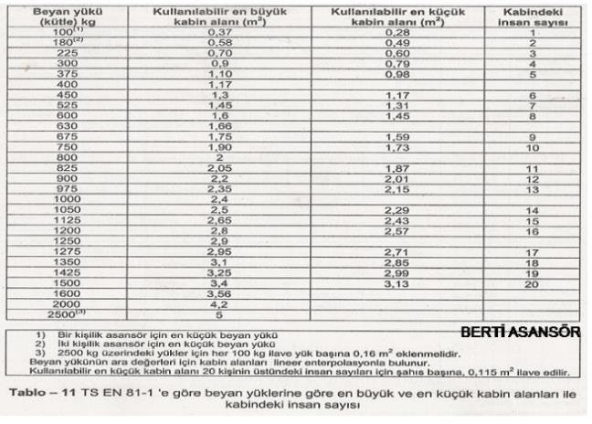
IT.1-11 | ARCADE CABINE 1200/1100 + ARCADE CONTRE-POIDS + TIRANDS + COULISSEAUX GEARBOX | CABINE & ARCADE | SET | 200 | STEEL | $490.00 | NO
IT.1-12 | ARCADE CABINE 1200/1100 + ARCADE CONTRE-POIDS + TIRANDS + COULISSEAUX GEARLESS | CABINE & ARCADE | SET | 200 | STEEL | $740.00
IT.1-15 | ARCADE CABINE 1400/1300 + ARCADE CONTRE-POIDS + TIRANDS + COULISSEAUX GEARBOX | CABINE & ARCADE | SET | 201 | STEEL | $590.00
IT.1-16 | ARCADE CABINE 1400/1300 + ARCADE CONTRE-POIDS + TIRANDS + COULISSEAUX GEARLESS | CABINE & ARCADE | SET | 202 | STEEL | $940.00 | NO
IT.1-17 | SET ARCADE TYPE L VVVF 2V | CABINE & ARCADE | SET | 203 | STEEL | $1,000.00
IT.1-18 | SET ARCADE TYPE L GEARLESS | CABINE & ARCADE | SET | 204 | STEEL | $1,200.00
HYD1-1 | SET SYSTÈME HYDRAULIQUE MAX4 STANDARD 0,15M/S 10M COURSE (4 NIVEAUX) | HYDRAULIQUE | SET | 200 | STEEL | $1,500.00
HYD1-2 | SET SYSTÈME HYDRAULIQUE MAX4 STANDARD 0,15M/S 7M COURSE (3 NIVEAUX) | HYDRAULIQUE | SET | 198 | STEEL
HYD1-3 | SET SYSTÈME HYDRAULIQUE MAX4 STANDARD 0,15M/S 4M COURSE (2 NIVEAUX) | HYDRAULIQUE | SET | 199 | STEEL
HYD2-1 | SET SYSTÈME HYDRAULIQUE MAX4 GMV 0,62M/S 10M COURSE (4 NIVEAUX) | HYDRAULIQUE | SET | 200 | STEEL | $3,300.00
HYD2-2 | SET SYSTÈME HYDRAULIQUE MAX4 GMV 0,62M/S 7M COURSE (3 NIVEAUX) | HYDRAULIQUE | SET | 200 | STEEL | $3,000.00
HYD2-3 | SET SYSTÈME HYDRAULIQUE MAX4 GMV 0,62M/S 4M COURSE (2 NIVEAUX) | HYDRAULIQUE | SET | 200 | STEEL | $2,700.00
HYD3 | SET COMPOSANTES ELECTRIQUES POUR SYSTEME HYDRAULIQUE | HYDRAULIQUE | SET | 200 | STEEL | $800.00
HYD4 | HUILE HYDRAULIQUE | HYDRAULIQUE | L | 1 | OIL | $4.00
IT.2 | PORTE PALIERE AUTOMATIQUE INOX ATERYA 70/80 | PORTE | Pc | 145 | INOX | $252.74 | NO |  |  | Fournisseur au Maroc
IT.3 | PORTE PALIERE AUTOMATIQUE EPOXY ATERYA 70/80 | PORTE | Pc | 140 | STEEL | $186.23 | NO |  |  | Fournisseur au Maroc
IT.4 | OPERATEUR INOX ATERYA 70/80 | OPÉRATEUR | Pc | 38 | INOX | $419.02 | NO |  |  | Fournisseur au Maroc
IT.5 | SEMI AUTOMATIC PORTE EPOXY 70/80 | PORTE | Pc | 90 | STEEL | $110.00 | NO
IT.6 | SEMI AUTOMATIC PORTE INOX 70/80 | PORTE | Pc | 90 | INOX | $110.00 | yes
IT.7 | SERRURE (DOOR LOCK) | AUTRES | Pc | 3 | STEEL | $18.00 | yes
IT.8 | CAME DC 220V / 60V | AUTRES | Pc | 4 | N | $44.00 | yes
IT.9 | DICTATOR | AUTRES | Pc | 2 | N | $6.80 | yes
IT.10 | MOTEUR AKİŞ VOLPİ GEARLESS 3,9KW MAX4 MAX6 240*5*6,5MM 1,0M/S VVVF +ENCODEUR | MOTEUR | Pc | 180 | N | $1,020.00 | NO |  | Type des composantes :
IT.11 | MOTEUR AKİŞ VOLPİ GEARLESS 4,9KW MAX8 MAX10 240*7*6,5MM 1,0M/S VVVF +ENCODEUR | MOTEUR | Pc | 240 | N | $1,079.00 | NO |  | ARMOIRE
IT.12 | MOTEUR AKİŞ 2V MAX4 MAX6 | MOTEUR | Pc | 320 | N | $1,000.00 | NO |  | MOTEUR
IT.13 | MOTEUR AKİŞ 2V MAX8 | MOTEUR | Pc | 380 | N | $1,070.00 | NO |  | PORTE |  |  |  |  |  |  |  |  |  |  | Réf IT | Désignation FR normalisée | Dimension / Type | Matière | Prix $ | OUR NAME | TURKISH NAME |  | PREVIOUS PRICE | ACTUAL PRICE | Difference
IT.14 | CLASSIC BRACKET 60X60 (PATE) | RAILS & ACCESSOIRES | Pc | 0.5 | STEEL | $0.60 |  |  | OPÉRATEUR |  |  |  |  |  |  |  |  |  |  | IT,14 | Support classique 60×60 | PATE | ACIER GALVA | 0.94875 | CLASSIC BRACKET 60X60 (PATE) | 6*6*18 KONSOL (4mm) | 0.8602 | $0.60 | 0.782 | 1.30
IT.15 | CLASSIC BRACKET 60X80 (PATE) | RAILS & ACCESSOIRES | Pc | 0.65 | STEEL | $0.90 |  |  | CABINE & ARCADE |  |  |  |  |  |  |  |  |  |  | IT,15 | Support classique 60×80 | PATE | ACIER GALVA | 0.99935 | CLASSIC BRACKET 60X80 (PATE) | 6*8*18 KONSOL (4mm) | 0.99935 | $0.90 | 0.9085 | 1.01
IT.16 | CROMPO 50 | RAILS & ACCESSOIRES | Pc | 0.11 | GALVA | $0.28 |  |  | RAILS & ACCESSOIRES |  |  |  |  |  |  |  |  |  |  | IT,16 | Coulisseau rail 50 | T50 | ACIER GALVA | 0.3036 | CROMPO 50 | Interrupteur de fin de course | 0.3542 | $0.28 | 0.322 | 1.15
IT.17 | CROMPO 70 | RAILS & ACCESSOIRES | Pc | 0.12 | GALVA | $0.37 | YES |  | CABLES & ACCESSOIRES |  |  |  |  |  |  |  |  |  |  | IT,17 | Coulisseau rail 70 | T70 | ACIER GALVA | 0.44275 | CROMPO 70 | Interrupteur de fin de course | 0.4807 | $0.37 | 0.437 | 1.18
IT.18 | SET BRACKET U | RAILS & ACCESSOIRES | SET | 30 | GALVA | $35.00 |  |  | CABLES ELECTRIQUES & ACCESSOIRES |  |  |  |  |  |  |  |  |  |  | IT,19 | Coulisseau rail 90 | T90 | ACIER GALVA | 0.44275 | - |  |  |  | 0
IT.19 | CROMPO 90 | RAILS & ACCESSOIRES | Pc | 0.17 | GALVA | $0.47 | YES |  | BOUTONS |  |  |  |  |  |  |  |  |  |  | IT,21 | Boulon 8×30 | – | ACIER | – | CROMPO 90 | Interrupteur de fin de course | 0.61985 | $0.47 | 0.5635 | 1.20
IT.20 | SET BRACKET TYPE L | RAILS & ACCESSOIRES | SET | 30 | GALVA | $50.00 | YES |  | GOSE |  |  |  |  |  |  |  |  |  |  | IT,22 | Boulon 12×25 | – | ACIER | – | - |  |  | $0.75 | 0
IT.21 | BOULON 8/30 | RAILS & ACCESSOIRES | Pc | 0.02 | GALVA | $0.07 | NO |  | AUTRES |  |  |  |  |  |  |  |  |  |  | IT,23 | Boulon 12×40 | – | ACIER | – | BOULON 8/30 | Interrupteur de fin de course |  | $0.07 | 0
IT.22 | BOULON 12/25 | RAILS & ACCESSOIRES | Pc | 0.04 | GALVA | $0.18 | NO |  |  |  |  |  |  |  |  |  |  |  |  | IT,24 | Boulon 14×70 | – | ACIER | – | BOULON 12/25 | Interrupteur de fin de course |  | $0.18 | 0
IT.23 | BOULON 12/40 | RAILS & ACCESSOIRES | Pc | 0.05 | GALVA | $0.20 |  |  |  |  |  |  |  |  |  |  |  |  |  | IT,25 | Cheville métallique 12×100 | – | ACIER GALVA | 0.3289 | BOULON 12/40 | Interrupteur de fin de course |  | $0.20 | 0
IT.24 | BOULON 14/70 | RAILS & ACCESSOIRES | Pc |  | GALVA | $0.30 |  |  |  |  |  |  |  |  |  |  |  |  |  | IT,26 | Guide rail ascenseur 50 | – | ACIER | – | BOULON 14/70 | Interrupteur de fin de course |  | $0.30 | 0
IT.25 | CHEVEILLE 12/100 | RAILS & ACCESSOIRES | Pc | 0.09 | GALVA | $0.21 |  |  |  |  |  |  |  |  |  |  |  |  |  | IT,27 | Guide rail ascenseur 70 | – | ACIER | – | CHEVEILLE 12/100 | KLİPSLİ ÇELİK DÜBEL M-12*109 | 0.29095 | $0.21 | 0.2645 | 1.26
IT.26 | GUIDE RAIL 50 | RAILS & ACCESSOIRES | Pc | 27 | STEEL | $17.40 |  |  |  |  |  |  |  |  |  |  |  |  |  | IT,28 | Kit rail 50+70 | – | ACIER | – | GUIDE RAIL 50 | Interrupteur de fin de course |  | $17.40 | 0 | -
IT.27 | GUIDE RAIL 70 | RAILS & ACCESSOIRES | Pc | 51 | STEEL | $34.60 | YES |  |  |  |  |  |  |  |  |  |  |  |  | IT,29 | Guide rail ascenseur 90 | – | ACIER | – | GUIDE RAIL 70 | Interrupteur de fin de course |  | $34.60 | 0 | -
IT.28 | SET RAIL : 50 + 70 | RAILS & ACCESSOIRES | SET | 0.36 | STEEL | $52.00 | YES |  |  |  |  |  |  |  |  |  |  |  |  | IT,30 | Garniture coulisseau 50 | – | POLYURÉTHANE | 1.1385 | SET RAIL : 50 + 70 | Interrupteur de fin de course |  | $52.00 | 0 | -
IT.29 | GUIDE RAIL 90 | RAILS & ACCESSOIRES | Pc |  | STEEL | $65.00 |  |  |  |  |  |  |  |  |  |  |  |  |  | IT,31 | Câble traction Ø10mm | – | ACIER | 1.0373 | GUIDE RAIL 90 | Interrupteur de fin de course |  | $65.00 | 0 | -
IT.30 | GARNITURE COULISSEAU 50 | RAILS & ACCESSOIRES | SET | 0.14 | N | $0.50 | NO |  |  |  |  |  |  |  |  |  |  |  |  | IT,32 | Câble gearless Ø6,5mm | – | ACIER | 0.82225 | GARNITURE COULISSEAU 50 | PLASTİK PATEN T50 5mm | 0.759 | $0.50 | 0.69 | 1.38
IT.31 | CABLE TRACTION (10mm) | CABLES & ACCESSOIRES | M | 0.4 | STEEL | $0.92 | NO |  |  |  |  |  |  |  |  |  |  |  |  | IT,33 | Câble régulateur Ø6mm | – | ACIER | 0.31625 | CABLE TRACTION (10mm) | Interrupteur de fin de course | 2.783 | $0.92 | 2.53 | 2.75
IT.32 | CABLE GEARLESS (6,5mm) | CABLES & ACCESSOIRES | M |  |  | $0.87 | NO |  |  |  |  |  |  |  |  |  |  |  |  | IT,34 | Tige filetée Ø10mm | – | ACIER | – | CABLE GEARLESS (6,5mm) | Interrupteur de fin de course | 2.783 | $0.87 | 2.53 | 2.91
IT.33 | CABLE REGULATEUR (6mm) | CABLES & ACCESSOIRES |  | 0.22 | STEEL | $0.28 |  |  |  |  |  |  |  |  |  |  |  |  |  | IT,35 | Tige filetée Ø6,5mm | – | ACIER | – | CABLE REGULATEUR (6mm) | Interrupteur de fin de course | 2.783 | $0.28 | 2.53 | 9.04
IT.34 | TIRANDS 10MM | CABLES & ACCESSOIRES | Pc | 1.09 | GALVA | $2.15 | NO |  |  |  |  |  |  |  |  |  |  |  |  | IT,36 | Serre-câble Ø10mm | – | ACIER GALVA | 0.26565 | TIRANDS 10MM | Interrupteur de fin de course |  | $2.15 | 0 | -
IT.35 | TIRANDS 6,5MM | CABLES & ACCESSOIRES | Pc |  | GALVA | $2.15 | NO |  |  |  |  |  |  |  |  |  |  |  |  | IT,37 | Serre-câble Ø6,5–8mm | – | ACIER GALVA | 0.1518 | TIRANDS 6,5MM | Interrupteur de fin de course |  | $2.15 | 0 | -
IT.36 | SERRE CABLE DIAM 10mm * | CABLES & ACCESSOIRES | Pc | 0.07 | GALVA | $0.20 | NO |  |  |  |  |  |  |  |  |  |  |  |  | IT,38 | Serre-câble Ø6mm | – | ACIER GALVA | 0.08855 | SERRE CABLE DIAM 10mm * | Interrupteur de fin de course | 2.783 | $0.20 | 2.53 | 12.65
IT.37 | SERRE CABLE DIAM 6,5mm * | CABLES & ACCESSOIRES |  |  | GALVA | $0.15 | NO |  |  |  |  |  |  |  |  |  |  |  |  | IT,39 | Chaîne d’équilibrage 50kg | 1,5kg | ACIER | 4.4275 | SERRE CABLE DIAM 6,5mm * | Interrupteur de fin de course | 2.783 | $0.15 | 2.53 | 16.87
IT.38 | SERRE CABLE DIAM 6mm * | CABLES & ACCESSOIRES | Pc | 0.01 | GALVA | $0.10 | NO |  |  |  |  |  |  |  |  |  |  |  |  | IT,40 | Collecteur d’huile | – | ACIER | 0.4807 | SERRE CABLE DIAM 6mm * | Interrupteur de fin de course | 2.783 | $0.10 | 2.53 | 25.30
IT.39 | GOSE 96 CM (50 KG) | GOSE | Pc | 50 | CONCRETE | $6.00 | NO |  |  |  |  |  |  |  |  |  |  |  |  | IT,41 | Boîte de lubrification | – | ACIER | 1.6445
IT.40 | COLLECTEUR D'HUILE | AUTRES | Pc | 0.07 | PVC | $0.25 | NO |  |  |  |  |  |  |  |  |  |  |  |  | IT,42 | Coulisseaux cabine | – | POLYURÉTHANE | 9.108 | COLLECTEUR D'HUILE | Interrupteur de fin de course | 2.783 | $0.25 | 2.53 | 10.12
IT.41 | BOITE DE LUBRIFICATION | AUTRES | Pc | 0.3 | PVC | $1.00 | NO |  |  |  |  |  |  |  |  |  |  |  |  | IT,43 | Coulisseaux contre-poids | – | POLYURÉTHANE | 4.74375 | BOITE DE LUBRIFICATION | Interrupteur de fin de course | 2.783 | $1.00 | 2.53 | 2.53
IT.42 | COULISSEAUX CABIN | AUTRES | Pc | 1 | STEEL | $6.00 | NO |  |  |  |  |  |  |  |  |  |  |  |  | IT,45 | Poulie renvoi 5×10 | – | ACIER | – | COULISSEAUX CABIN | ALUMİNYÜM PATEN T70 - 9mm | 8.2225 | $6.00 | 7.475 | 1.25 | KABİN SAC PATENİ T90 - 16mm | 8.28 | 1.38
IT.43 | COULISSEAUX CONTRE-POIDS | AUTRES | Pc | 0.6 | STEEL | $3.500 | NO |  |  |  |  |  |  |  |  |  |  |  |  | IT,46 | Kit tampon cabine & CP | Complet | POLYURÉTHANE | 10.373 | COULISSEAUX CONTRE-POIDS | ALUMİNYÜM PATEN T50 - 5mm | 8.2225 | $3.500 | 7.475 | 2.14 | AĞIRLIK SAC PATENİ T50 - 5mm | 4.3125 | 1.23
IT.44 | GARNITURE COULISSEAU 70 | AUTRES | Pc | 0.14 | PVC | $0.500 | NO |  |  |  |  |  |  |  |  |  |  |  |  | IT,53 | Goulotte câble 40×40 (2m) | – | PVC | 0.4807 | GARNITURE COULISSEAU 70 |  |  | $0.500 | #VALUE! | #VALUE!
IT.45 | POULIE RENVOI 5*10 GEARBOX | AUTRES | Pc | 20 | GALVA | $60.000 | NO |  |  |  |  |  |  |  |  |  |  |  |  | IT,54 | Tube spiralé Ø14mm | – | PVC | 0.11385 | POULIE RENVOI 5*10 GEARBOX | Interrupteur de fin de course |  | $60.000 | 0 | -
IT.46 | BUFFER CABIN/C,P / LES BOUDINS SET COMPLET | AUTRES | SET | 22 | GALVA | $33.000 | NO |  |  |  |  |  |  |  |  |  |  |  |  | IT,55 | Bouton cabine ascenseur 2M | – | PLASTIQUE | – | BUFFER CABIN/C,P / LES BOUDINS SET COMPLET | Interrupteur de fin de course | 37.95 | $33.000 | 34.5 | 1.05
IT.47 | CABLE 0,75MM | CABLES ELECTRIQUES & ACCESSOIRES | M | 0.02 | COPPER | $0.023 | NO |  |  |  |  |  |  |  |  |  |  |  |  | IT,56 | Bouton cabine ascenseur 1M | – | PLASTIQUE | – | CABLE 0,75MM |  |  | $0.023 | #VALUE! | #VALUE!
IT.48 | CABLE 4MM | CABLES ELECTRIQUES & ACCESSOIRES | M | 0.03 | COPPER | $0.107 | NO |  |  |  |  |  |  |  |  |  |  |  |  | IT,57 | Bouton palier avec afficheur | – | PLASTIQUE | – | CABLE 4MM |  |  | $0.107 | #VALUE! | #VALUE!
IT.49 | CÂBLE NUMÉRIQUE DT/13 | CABLES ELECTRIQUES & ACCESSOIRES | M | 0.04 | COPPER | $0.122 | NO | 808.5 |  |  |  |  |  |  |  |  |  |  |  | IT,58 | Bouton palier | – | PLASTIQUE | – | CÂBLE NUMÉRIQUE DT/13 |  |  | $0.122 | #VALUE! | #VALUE!
IT.50 | TTR CABLE 3*0,75MM | CABLES ELECTRIQUES & ACCESSOIRES | M | 0.05 | COPPER | $0.14 | NO |  |  |  |  |  |  |  |  |  |  |  |  | IT,59 | Indicateur d’étage | – | PLASTIQUE | – | TTR CABLE 3*0,75MM |  |  | $0.14 | #VALUE! | #VALUE!
IT.51 | CABLE SOUPLE 24 36 -> 75 DH / 24 -> 55 À 60 DH | CABLES ELECTRIQUES & ACCESSOIRES | M | 1.2 | COPPER | $1.54 | NO |  |  |  |  |  |  |  |  |  |  |  |  | IT,60 | Boîte d’alarme | – | PLASTIQUE | 5.6925 | CABLE SOUPLE 24 36 -> 75 DH / 24 -> 55 À 60 DH |  |  | $1.54 | #VALUE! | #VALUE!
IT.52 | SUPPORT CABLE SOUPLE TYPE RECTANGLE | CABLES ELECTRIQUES & ACCESSOIRES | M | 0.3 | COPPER | $0.80 | NO |  |  |  |  |  |  |  |  |  |  |  |  | IT,61 | Bouton de secours | – | PLASTIQUE | 1.6445 | SUPPORT CABLE SOUPLE TYPE RECTANGLE |  |  | $0.80 | #VALUE! | #VALUE!
IT.53 | WIRE DUCT GOULLOTTE 40X40 | CABLES ELECTRIQUES & ACCESSOIRES | M | 0.5 | COPPER | $0.40 | NO |  |  |  |  |  |  |  |  |  |  |  |  | IT,62 | Interrupteur à galet | – | ACIER | 2.84625 | WIRE DUCT GOULLOTTE 40X40 | Interrupteur de fin de course | 2.783 | $0.40 | 2.53 | 6.32
IT.54 | TUBE SPIRALÉ 14MM | CABLES ELECTRIQUES & ACCESSOIRES | M | 1 | COPPER | $0.09 | NO |  |  |  |  |  |  |  |  |  |  |  |  | IT,63 | Interrupteur de fin de course | – | ACIER | 2.783 | TUBE SPIRALÉ 14MM | Interrupteur de fin de course | 2.783 | $0.09 | 2.53 | 28.11
IT.55 | BOUTONS DE CABINE D’ASCENSEUR 2M | BOUTONS | Pc | 1.8 | INOX | $95.00 | NO |  |  |  |  |  |  |  |  |  |  |  |  |  |  |  |  |  | BOUTONS DE CABINE D’ASCENSEUR 2M | Interrupteur de fin de course |  | $77.50 | 0 | -
IT.56 | BOUTONS DE CABINE D’ASCENSEUR 1M | BOUTONS | Pc | 1.2 | INOX | $80.00 | NO |  |  |  |  |  |  |  |  |  |  |  |  |  |  |  |  |  | BOUTONS DE CABINE D’ASCENSEUR 1M | Interrupteur de fin de course |  | $67.50 | 0 | -
IT.57 | BOUTON PALIER AVEC AFFICHEUR | BOUTONS | Pc | 1.5 | INOX | $6.40 | NO |  |  |  |  |  |  |  |  |  |  |  |  |  |  |  |  |  | BOUTON PALIER AVEC AFFICHEUR | Interrupteur de fin de course |  | $6.40 | 0 | -
IT.58 | BOUTON PALIER | BOUTONS | Pc | 1 | INOX | $4.10 | NO |  |  |  |  |  |  |  |  |  |  |  |  |  |  |  |  |  | BOUTON PALIER | Interrupteur de fin de course |  | $4.10 | 0 | -
IT.59 | INDICATEURS D’ATTERISSAGE | AUTRES | Pc | 1.2 | PVC | $7.80 | NO |  |  |  |  |  |  |  |  |  |  |  |  |  |  |  |  |  | INDICATEURS D’ATTERISSAGE | Interrupteur de fin de course |  | $7.80 | 0 | -
IT.60 | BOÎTE D'ALARME | AUTRES | Pc | 1 | PVC | $2.00 | NO |  |  |  |  |  |  |  |  |  |  |  |  |  |  |  |  |  | BOÎTE D'ALARME | BATARYALI ALARM BUTONU | 5.6925 | $2.00 | 5.175 | 2.59
IT.61 | BOUTON DE SECOURS | AUTRES | Pc | 0.4 | PVC | $1.60 | NO |  |  |  |  |  |  |  |  |  |  |  |  |  |  |  |  |  | BOUTON DE SECOURS | MANTAR STOP | 1.771 | $1.60 | 1.61 | 1.01 | ALARM BUTONU | 1.495 | 0.93
IT.62 | ROLLER SWITCH | AUTRES | Pc | 0.6 | - | $2.50 | yes 20% |  |  |  |  |  |  |  |  |  |  |  |  |  |  |  |  |  | ROLLER SWITCH | MAKARALI SWİTCH | 2.84625 | $2.50 | 2.5875 | 1.04
IT.63 | LIMIT SWITCH | AUTRES | Pc | 0.5 | - | $- | NO |  |  |  |  |  |  |  |  |  |  |  |  |  |  |  |  |  | LIMIT SWITCH | Interrupteur de fin de course | 2.783 | $- | 2.53 | #DIV/0!
IT.64 | PHOTOCELLULE | AUTRES | Pc | 0.8 | - | $53.00 | NO
IT.65 | OPERATEUR CARTE ARKEL KM-10 | AUTRES | Pc | 3 | - | $60.00 | NO
IT.66 | OPERATEUR CARTE KM-10 COPY | AUTRES | Pc | 2.5 | - | $36.00 | NO
IT.67 | REGULATEUR DE VITESSE VVVF 1,0M/S | AUTRES | Pc | 38 | GALVA | $60.00 | NO
IT.68 | REGULATEUR DE VITESSE 2V 1,0M/S-0,8M/S | AUTRES | Pc | 42 | GALVA | $56.50 | NO
IT.69 | ARMOIRE VVVF EEM MONARCH + BOITE INSPECTION + ALARM MAX4 MAX6 MAX8 | ARMOIRE | SET | 95 | - | $625.00 | YES
IT.70 | ARMOIRE VVVF EEM MONARCH + BOITE INSPECTION + ALARM MAX10 | ARMOIRE | SET | 120 | - | $625.00 |  |  |  | Fournisseur au Maroc
IT.71 | ARMOIRE 2V EEM + BOITE INSPECTION + ALARM MAX4 MAX6 MAX8 | ARMOIRE | SET | 110 | - | $380.00
IT.72 | ARMOIRE 2V EEM + BOITE INSPECTION + ALARM MAX10 | ARMOIRE | SET | 135 | - | $380.00
IT.73 | UPS | AUTRES | Pc | 25 | - | $75.00
IT.74 | CHASSIS MOTEUR STANDARD VVVF 2V AVEC CYLINBLOC | MOTEUR | SET | 75 | STEEL | $55.00
IT.75 | CHASSIS MOTEUR GEARLESS | MOTEUR | SET | 260 | STEEL | $250.00
IT.76 | ARMOIRE GEARLESS EEM + BOITE INSPECTION + ALARM MAX4 MAX6 MAX8 | ARMOIRE | SET | 32 | - | $730.00
IT.77 | ARMOIRE GEARLESS EEM + BOITE INSPECTION + ALARM MAX10 | ARMOIRE | SET | 260 | - | $730.00
IT.78 | OPERATEUR 60CM ATERYA | OPÉRATEUR | Pc | 1.5 | INOX | $400.00
IT.79 | CABINE 90*62CM | CABINE & ARCADE | Pc | 420 | INOX | $900.00
IT.80 | CALIBTEURS FIN DE COURSE | AUTRES | Pc | 1 | GALVA | $4.00
IT.81 | GOSE 76CM - 31KG | GOSE | Pc | 31 | CONCRETE | $4.34 |  |  |  | Fournisseur au Maroc
IT.82 | MOTEUR PRIMO 2V MAX4 + CHASSIS | MOTEUR | Pc | 560 |  | - | NO |  |  | Fournisseur au Maroc
IT.83 | MOTEUR PRIMO 2V MAX6 + CHASSIS | MOTEUR | Pc | 140 |  | - | NO |  |  | Fournisseur au Maroc
IT.84 | MOTEUR PRIMO 2V MAX8 + CHASSIS | MOTEUR | Pc | 135 |  | - | NO |  |  | Fournisseur au Maroc | Without GRANITE
IT.85 | MOTEUR PRIMO 2V MAX10 + CHASSIS | MOTEUR | Pc | 35 |  | - | YES |  |  | Fournisseur au Maroc
IT.86 | PORTES CABINE / OPERATEUR *DEAS* INOX 70/80 | OPÉRATEUR | Pc | 110 | INOX | $330.00 | YES
IT.87 | PORTES PALIERE AUTOMATIQUE INOX *DEAS* 70/80 | PORTE | Pc | 135 | INOX | $225.00 | YES
IT.88 | PORTES PALIERE AUTOMATIQUE PEINTURE EPOXY *DEAS* 70/80 | PORTE | Pc | 135 | STEEL | $185.00
IT.89 | PORTE PALIERE AUTOMATIQUE INOX FERMATOR 70 | PORTE | Pc | 135 | INOX | $375.00
IT.90 | PORTE PALIERE AUTOMATIQUE EPOXY FERMATOR 70 | PORTE | Pc | 135 | STEEL | $290.00
IT.91 | OPERATEUR INOX FERMATOR 70 | OPÉRATEUR | Pc | 110 | INOX | $695.00
IT.92 | AKİŞ ZF60 4KW MAX4 400*4*10 1M/S 51M TRAVEL D, GEARBOX VVVF MAX4 | MOTEUR | Pc | 28 | - | $819.00
IT.93 | AKİŞ VOLPİ VF2 5,5KW MAX6 MAX8 480*5*10 33M TRAVEL D, GEARBOX VVVF | MOTEUR | Pc | 32 | - | $918.75 | yes
IT.94 | AKİŞ VOLPİ VF2 7,5KW MAX10 480*5*10 33M TRAVEL D, GEARBOX VVVF | MOTEUR | Pc | 210 | - | $1,065.00
IT.95 | ADRIVE ARL 300 VVVF + REVİZION BOX + ALARM MAX4 MAX6 MAX8 | ARMOIRE | SET |  | - | -
IT.96 | ADRIVE ARL 300 VVVF + REVİZION BOX + ALARM MAX10 | ARMOIRE | SET |  | - | -
IT.97 | MOTEUR PRIMO GEARLESS MAX4 MAX6 + CHASSIS | MOTEUR | Pc |  |  | -
IT.98 | MOTEUR PRIMO VVVF MAX6 + CHASSIS | MOTEUR | Pc |  |  | $1,616.68 |  |  |  | Fournisseur au Maroc
IT.99 | MOTEUR PRIMO VVVF MAX4 + CHASSIS | MOTEUR | Pc |  |  | $1,616.68 |  |  |  | Fournisseur au Maroc
IT.100 | MOTEUR PRIMO VVVF MAX8 + CHASSIS | MOTEUR | Pc |  |  |  |  |  |  | Fournisseur au Maroc
IT.101 | MOTEUR PRIMO VVVF MAX10 + CHASSIS | MOTEUR | Pc |  |  |  |  |  |  | Fournisseur au Maroc
IT.102 | MOTEUR MONTANARI 2V MAX4 | MOTEUR | Pc
IT.103 | MOTEUR MONTANARI 2V MAX6 | MOTEUR | Pc
IT.104 | MOTEUR MONTANARI 2V MAX8 | MOTEUR | Pc
IT.105 | MOTEUR MONTANARI 2V MAX10 | MOTEUR | Pc
IT.106 | MOTEUR MONTANARI VVVF MAX4 | MOTEUR | Pc
IT.107 | MOTEUR MONTANARI VVVF MAX6 | MOTEUR | Pc
IT.108 | MOTEUR MONTANARI VVVF MAX8 | MOTEUR | Pc
IT.109 | MOTEUR MONTANARI VVVF MAX10 | MOTEUR | Pc
IT.110 | MOTEUR MONTANARI GEARLESS MAX4 | MOTEUR | Pc
IT.111 | MOTEUR MONTANARI GEARLESS MAX6 | MOTEUR | Pc
IT.112 | MOTEUR MONTANARI GEARLESS MAX8 | MOTEUR | Pc |  |  | $1,917.13
IT.113 | MOTEUR MONTANARI GEARLESS MAX10 | MOTEUR | Pc
IT.114 | MOTEUR GEM 2V MAX4 | MOTEUR | Pc
IT.115 | MOTEUR GEM 2V MAX6 | MOTEUR | Pc
IT.116 | MOTEUR GEM 2V MAX8 | MOTEUR | Pc
IT.117 | MOTEUR GEM 2V MAX10 | MOTEUR | Pc
IT.118 | MOTEUR GEM VVVF MAX4 | MOTEUR | Pc |  |  | $1,403.06
IT.119 | MOTEUR GEM VVVF MAX6 | MOTEUR | Pc |  |  | $1,403.06
IT.120 | MOTEUR GEM VVVF MAX8 | MOTEUR | Pc |  |  | $1,594.39
IT.121 | MOTEUR GEM VVVF MAX10 | MOTEUR | Pc
IT.122 | MOTEUR GEM GEARLESS MAX4 | MOTEUR | Pc
IT.123 | MOTEUR GEM GEARLESS MAX6 | MOTEUR | Pc
IT.124 | MOTEUR GEM GEARLESS MAX8 | MOTEUR | Pc
IT.125 | MOTEUR GEM GEARLESS MAX10 | MOTEUR | Pc |  |  |  | YES
IT.126 | MONOSTABLE | AUTRES | Pc | 1 | - | $1.80 | YES
IT.127 | BISTABLE | AUTRES | Pc | 1 | - | $1.80 | YES
IT.128 | ECLAIRAGE DE GAINE | AUTRES | SET | 1 | - | $2.00 | YES
IT.129 | PORTE PALIERE AUTOMATIQUE INOX FERMATOR 80 | PORTE | Pc | 135 | INOX | $382.00 | YES
IT.130 | PORTE PALIERE AUTOMATIQUE EPOXY FERMATOR 80 | PORTE | Pc | 135 | STEEL | $300.00 | YES
IT.131 | OPERATEUR INOX FERMATOR 80 | OPÉRATEUR | Pc | 110 | INOX | $720.00
IT.132 | ECHELLE | AUTRES | Pc | 15 |  | $25.00 |  |  | 19.038461538
IT.133 | PORTE PALIERE AUTOMATIQUE INOX ATERYA 90 | PORTE | Pc | 145 | INOX | $282.74 |  |  | 24750
IT.134 | PORTE PALIERE AUTOMATIQUE EPOXY ATERYA 90 | PORTE | Pc | 140 | INOX | $216.23
IT.135 | OPERATEUR INOX ATERYA 90 | OPÉRATEUR | Pc | 38 | INOX | $469.02
IT.136 | DOOR AUTOMATIQUE PANORAMIQUE ATERYA 70/80/90 | PORTE | Pc | 145 | INOX | $388.63 |  |  |  | Fournisseur au Maroc
IT.137 | OPERATEUR PANORAMIQUE ATERYA 70/80/90 | PORTE | Pc | 140 | INOX | $588.83 |  |  |  | Fournisseur au Maroc
IT.138 | CARTE OPERATEUR | OPÉRATEUR | Pc | 1 | - | $53.76 |  |  |  | Fournisseur au Maroc
IT.139 | PORTE PALIERE AUTOMATIQUE INOX FERMATOR 90 | PORTE | Pc | 135 | INOX | $390.00
IT.140 | PORTE PALIERE AUTOMATIQUE EPOXY FERMATOR 90 | PORTE | Pc | 135 | STEEL | $305.00
IT.141 | OPERATEUR INOX FERMATOR 90 | OPÉRATEUR | Pc | 110 | INOX | $750.00
IT.142 | PARACHUTE PROGRESSIF | AUTRES | Pc | 15 | GALVA | $78.00
STR1-1 | SET STRUCTURE 1300 X 1300 2 ETAGES EP 4MM | STRUCTURE | SET |  | STEEL | $1,925.00
STR1-2 | SET STRUCTURE 1400 X 1400 2 ETAGES EP 4MM | STRUCTURE | SET |  | STEEL | $1,925.00
STR1-3 | SET STRUCTURE 1500 X 1500 2 ETAGES EP 4MM | STRUCTURE | SET |  | STEEL | $1,925.00
STR1-4 | SET STRUCTURE 1600 X 1600 2 ETAGES EP 4MM | STRUCTURE | SET |  | STEEL | $1,925.00
STR2-1 | SET STRUCTURE 1300 X 1300 3 ETAGES EP 4MM | STRUCTURE | SET |  | STEEL | $2,750.00
STR2-2 | SET STRUCTURE 1400 X 1400 3 ETAGES EP 4MM | STRUCTURE | SET |  | STEEL | $2,750.00
STR2-3 | SET STRUCTURE 1500 X 1500 3 ETAGES EP 4MM | STRUCTURE | SET |  | STEEL | $2,750.00
STR2-4 | SET STRUCTURE 1600 X 1600 3 ETAGES EP 4MM | STRUCTURE | SET |  | STEEL | $2,750.00
STR3-1 | SET STRUCTURE 1300 X 1300 4 ETAGES EP 4MM | STRUCTURE | SET |  | STEEL | $3,575.00
STR3-2 | SET STRUCTURE 1400 X 1400 4 ETAGES EP 4MM | STRUCTURE | SET |  | STEEL | $3,575.00
STR3-3 | SET STRUCTURE 1500 X 1500 4 ETAGES EP 4MM | STRUCTURE | SET |  | STEEL | $3,575.00
STR3-4 | SET STRUCTURE 1600 X 1600 4 ETAGES EP 4MM | STRUCTURE | SET |  | STEEL | $3,575.00
STR4-1 | SET STRUCTURE 1300 X 1300 5 ETAGES EP 4MM | STRUCTURE | SET |  | STEEL | $4,400.00
STR4-2 | SET STRUCTURE 1400 X 1400 5 ETAGES EP 4MM | STRUCTURE | SET |  | STEEL | $4,400.00
STR4-3 | SET STRUCTURE 1500 X 1500 5 ETAGES EP 4MM | STRUCTURE | SET |  | STEEL | $4,400.00
STR4-4 | SET STRUCTURE 1600 X 1600 5 ETAGES EP 4MM | STRUCTURE | SET |  | STEEL | $4,400.00
STR5-1 | SET STRUCTURE 1300 X 1300 6 ETAGES EP 4MM | STRUCTURE | SET |  | STEEL | $5,225.00
STR5-2 | SET STRUCTURE 1400 X 1400 6 ETAGES EP 4MM | STRUCTURE | SET |  | STEEL | $5,225.00
STR5-3 | SET STRUCTURE 1500 X 1500 6 ETAGES EP 4MM | STRUCTURE | SET |  | STEEL | $5,225.00
STR5-4 | SET STRUCTURE 1600 X 1600 6 ETAGES EP 4MM | STRUCTURE | SET |  | STEEL | $5,225.00
STR6-1 | SET STRUCTURE 1300 X 1300 7 ETAGES EP 4MM | STRUCTURE | SET |  | STEEL | $6,050.00
STR6-2 | SET STRUCTURE 1400 X 1400 7 ETAGES EP 4MM | STRUCTURE | SET |  | STEEL | $6,050.00
STR6-3 | SET STRUCTURE 1500 X 1500 7 ETAGES EP 4MM | STRUCTURE | SET |  | STEEL | $6,050.00
STR6-4 | SET STRUCTURE 1600 X 1600 7 ETAGES EP 4MM | STRUCTURE | SET |  | STEEL | $6,050.00
STR7-1 | SET STRUCTURE 1300 X 1300 8 ETAGES EP 4MM | STRUCTURE | SET |  | STEEL | $6,875.00
STR7-2 | SET STRUCTURE 1400 X 1400 8 ETAGES EP 4MM | STRUCTURE | SET |  | STEEL | $6,875.00
STR7-3 | SET STRUCTURE 1500 X 1500 8 ETAGES EP 4MM | STRUCTURE | SET |  | STEEL | $6,875.00
STR7-4 | SET STRUCTURE 1600 X 1600 8 ETAGES EP 4MM | STRUCTURE | SET |  | STEEL | $6,875.00
HAB1 | PANORAMIQUE SET STRUCTURE VERRE TREMPE 8MM BLANC | STRUCTURE | M² |  | VERRE | $62.00
HAB2 | PANORAMIQUE SET STRUCTURE VERRE TREMPE 8MM FUME | STRUCTURE | M² |  | VERRE | $67.00
HAB3 | HABILLAGE OPAQUE EN ALUCOBOND | STRUCTURE | M² |  | ALU | $15.00
IT.143 | BOUTON DE CABINE TACTILE | BOUTONS | Pc |  | INOX | $260.00
IT.144 | BOUTON PALIERE TACTILE | BOUTONS | Pc |  | INOX | $18.00
IT.145 | PORTE CABINE BUS | PORTE | Pc |  | INOX
IT.146 | LEAR POMPE | PORTE | Pc |  | INOX

